Sheet1

所有子游戏需要新增一个游戏记录界面

入口
选场界面和游戏主界面的游戏记录按钮
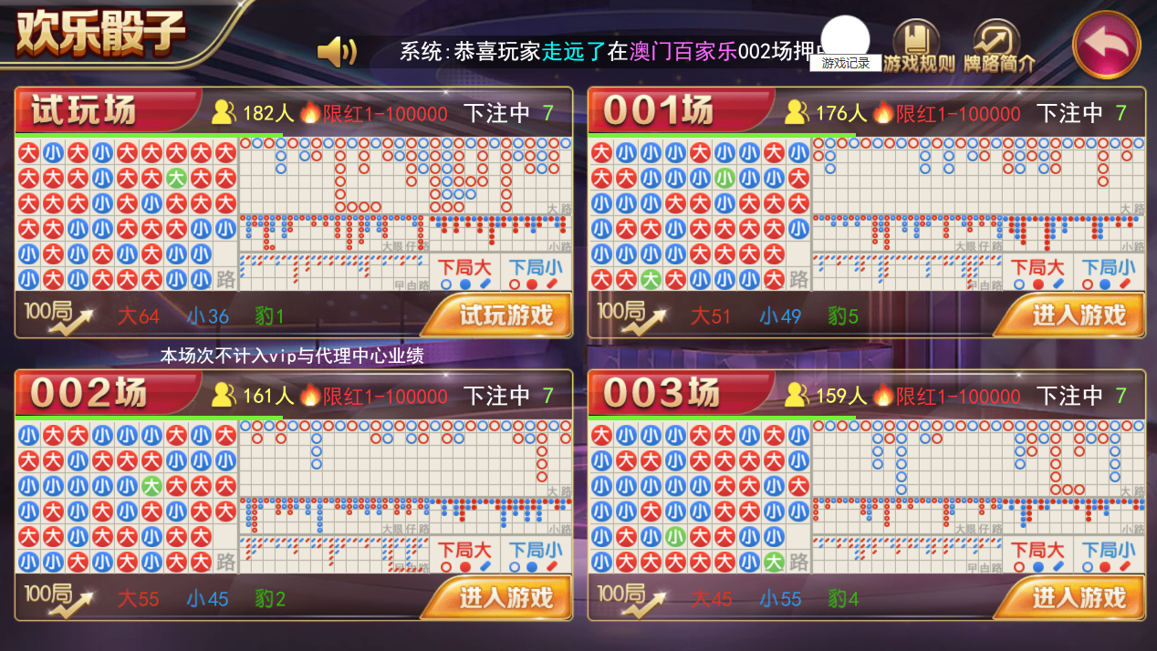
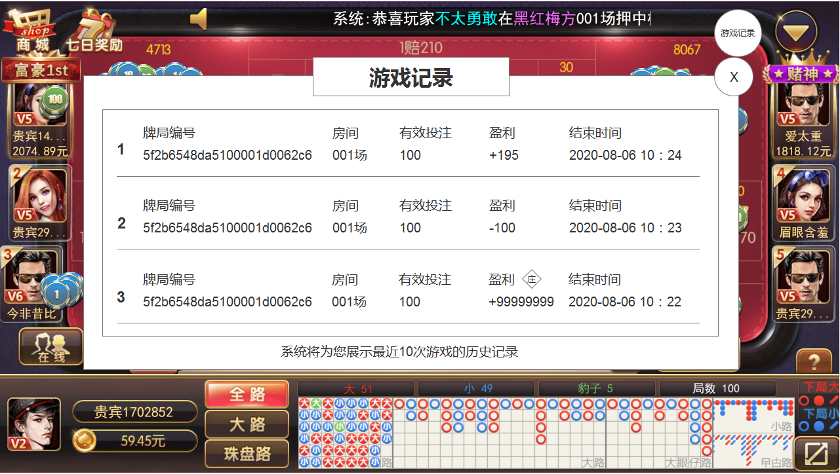

游戏记录界面显示最近10局的详情记录
牌局编号、房间名、有效投注、盈利、结束时间
根据后台的详情页数据显示相应具体信息
根据结束时间倒序排序，最近的在最前面

如果暂时没有记录，则显示“当前没有记录快来玩一局吧”
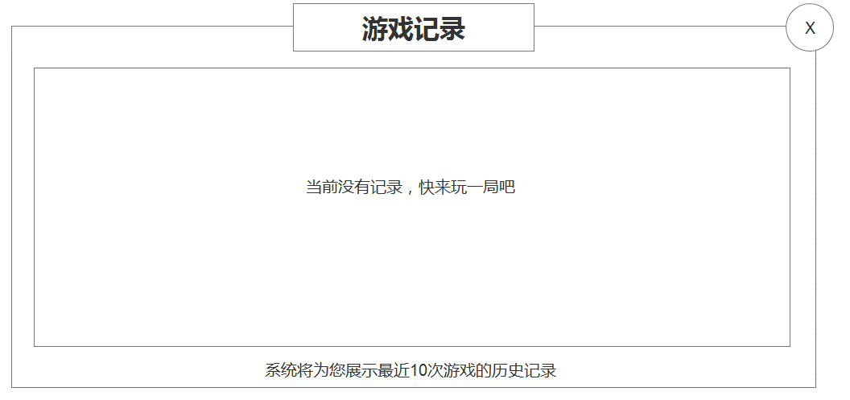

大厅需要新增一个总的游戏记录界面

入口大厅游戏记录按钮
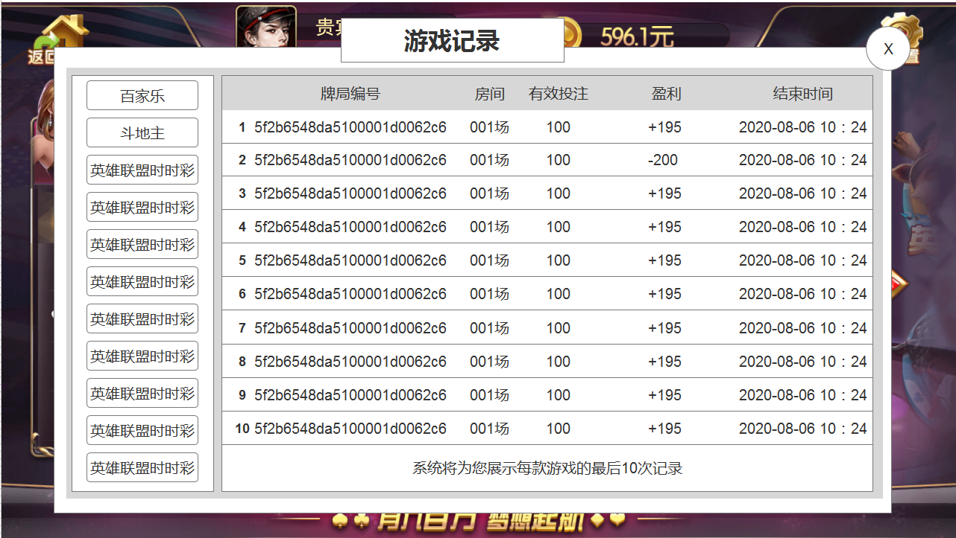

列表记录所有游戏最后10次记录
左边显示游戏列表，可上下滑动
右边显示该游戏最近10局的详情记录
牌局编号、房间名、有效投注、盈利、结束时间
根据后台的详情页数据显示相应具体信息
根据结束时间倒序排序，最近的在最前面

如果该游戏没有记录，则显示“暂无记录”

